英雄
英雄名称 | 图片资源 | 描述 | 备注
白骨精 |  |  | 顺序需重新调整，有的可做英雄，有的可作为Boss怪
小龙女 | 
皂衣仙女/天竺国公主 | 
琵琶精/灭法国皇后 | 
金吒 | 
毗蓝婆菩萨 | 
木吒 | 
西王母/宝光佛 | 
铁扇公主 | 
大力金刚 | 
角木蛟/井龙王 | 
紫衣仙女/灵吉菩萨 | 
小骊龙/姮娥仙子/东方曼倩/红衣仙女 | 
唐玄宗 | 
桃花女 | 
虚日鼠 | 
如来/释迦摩尼 | 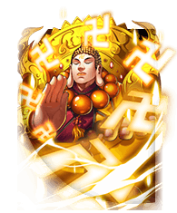
房日兔 | 
心月狐/比丘国美狐/玉面狐 | 
地藏菩萨 | 
夜游神 | 
阎罗王/十殿冥王 | 
哪吒 | 
美猴王 | 
女儿国国王 | 
东方持国天王 | 
西方广目天王 | 
南方增长天王 | 
北方多闻天王 | 
玉帝 | 
镇元大仙 | 
孔雀大明王菩萨/真英李静女 | 

神器
神器名称 | 图片资源 | 描述 | 备注
激荡神器 |   | +X秒点击风暴持续时间 | 红色标记部分为公式计算得出
财富神器 |   | +X%金手指金币获取量
死亡神器 | 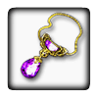  | +X%英魂秒伤（附加伤害）
强化神器 |   | +X%金身伤害加成（每金身）
谋杀神器 |   | +X%暴击点击伤害
气势神器 |   | +X%连击秒伤（主动点击）
暴怒神器 |  | +X%点击伤害
探索神器 |  | +X%的宝箱（最高9900%）
机运神器 |   | +X% 10倍金币几率
节约神器 |   | -X%英雄雇佣和升级花费
财报神器 |  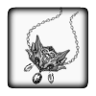 | +X%宝箱掉落金币
节制神器 |   | 空闲情况下每未指定的自动点击+X%秒伤。（60秒内无点击）
贪婪神器 |   | +X%掉落金币
自由神器 |   | 挂机室（无点击打怪60秒以上），通过杀死怪物获得的金币+X%
偷窃神器 |  | +X秒金手指持续时间
灵魂神器 |  | +X%的发现远古BOSS的几率
暴躁神器 |  | -X%技能冷却时间
重击神器 |  | +X秒超级点击持续时间
疾病神器 |  | -X怪物的Boss生命值（最小5个怪物）
怒火神器 |  | +X秒能量风暴持续时间
精准神器 |  | +X秒幸运打击持续时间
抛弃神器 |  | 挂机时（无点击打怪60秒以上）+X%秒伤
续航神器 |  | +X秒金属探测器持续时间
幸运神器 |  | 点击宝物并获得红宝石时，有+X%几率获得双倍红宝石
时间神器 |  | +X秒BOSS战时长
暗影神器 |  | -X怪物需要来前进至下一区域（最小每区域2个怪物）

图标
图标 | 资源 | 名称 | 描述
 |  | 紫水晶
 |  | 货币2
 |  | 五彩石
 |  | 勋章

技能ICON
技能ICON | 名称 | 描述 | 备注
 | 金币加成 | 看一段广告就可以获得4小时的+100%金币加成！
 | 点击风暴 | 自动点击10次点击/秒 时长：30s CD：10分钟
 | 能量风暴 | 100%DPS 时长：30s CD：10分钟
 | 幸运星 | 增加50%几率点击暴击 时长：30s CD：30分钟
 | 金属探测器 | 增加100%掉落金币 时长：30s CD：30分钟
 | 金手指 | 给予20%（可增长）点击怪物掉落金币（Boss是0.1%（Boss概率不增长）） 时长：30s CD:60分钟 | 可增长部分不准确，需要校验
 | 黑暗仪式 | 当前世界你的秒伤增强1.05倍。每次转生可叠加20次。 CD：8小时
 | 超级点击 | 增加200%的点击伤害 时长：30s CD：60分钟
 | 充能 | 你下一次使用技能的效果翻倍 CD：60分钟
 | 装填 | 你最后使用的技能的CD减少1小时 CD：60分钟

 |  |  |  | 

技能
技能 | 图片资源 | 描述
八卦照妖镜 | 
四方囚笼 | 
黄金 | 
斩皇剑 | 
铃铛 | 
 | 
混元钟 | 
百宝乾坤袋 | 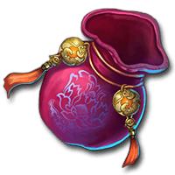
 | 
捆仙绳 | 
 | 
八卦扇 | 
蛟龙剪 | 
炼丹炉 | 
白玉瓶 | 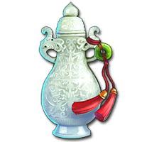
 | 
 | 
芭蕉扇 | 
传国玉玺 | 
 | 
九天玉露 | 
 | 
混天绫乾坤圈 | 
邪恶芭蕉扇 | 
降龙杖 | 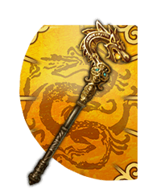
军令旗 | 
天王伞 | 
锏 | 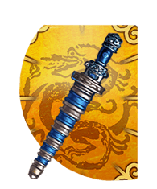
玲珑宝塔 | 
玉露 | 
 | 

